フォルダの作成
GitHubDesktopの使い方
※GitHub Desktopはインストールしてある前提です。

 | Github上のデータを取得・変更する為のフォルダの作成

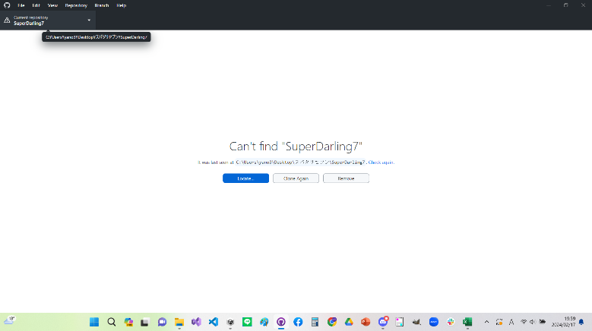
 | ・左上のCurrent repositoryを押すとリポジトリ(プロジェクト)を選択できる。
 | 今回の制作に使用するリポジトリを選択した際に右の様な画面になっている場合
 | そのリポジトリと紐づけられたフォルダが存在しないので
 | そのリポジトリのデータを取得したり、変更したりすることが出来ない。
 |  | z

そのリポジトリと紐づけられたフォルダを作成する必要がある

リポジトリに紐づけられたフォルダが無いので編集できない

リポジトリフォルダの作成手順
1.

１．左上のFileを押し、Clone repository
を選択する。

2.

2.ファイルを作成したいリポジトリを選択する

3.
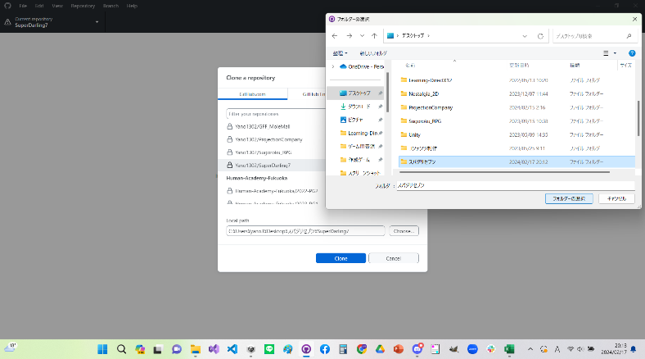

３．Chooseを押し、リポジトリフォルダを格納する為のフォルダを選択する。
※空のフォルダを自身が管理できる場所に先に作っておく必要がある。

4.
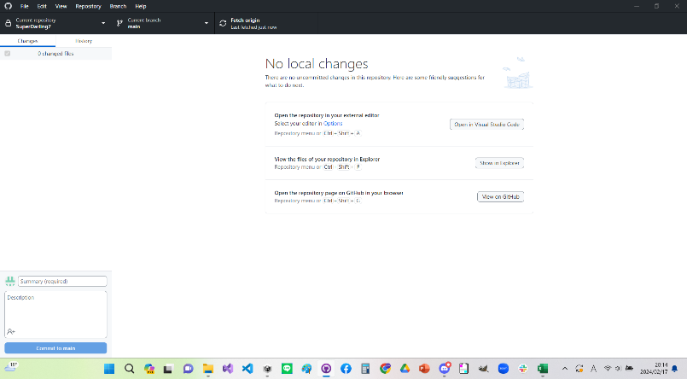

4．Cloneを選択し右の図の様になればリポジトリファイルの作成は完了です。

目次に戻る

更新を受け取る
GitHubDesktopの使い方
※フォルダを作成してない場合は先に作成してください |  | 参照 : | フォルダの作成

 | Githubの更新を受け取る

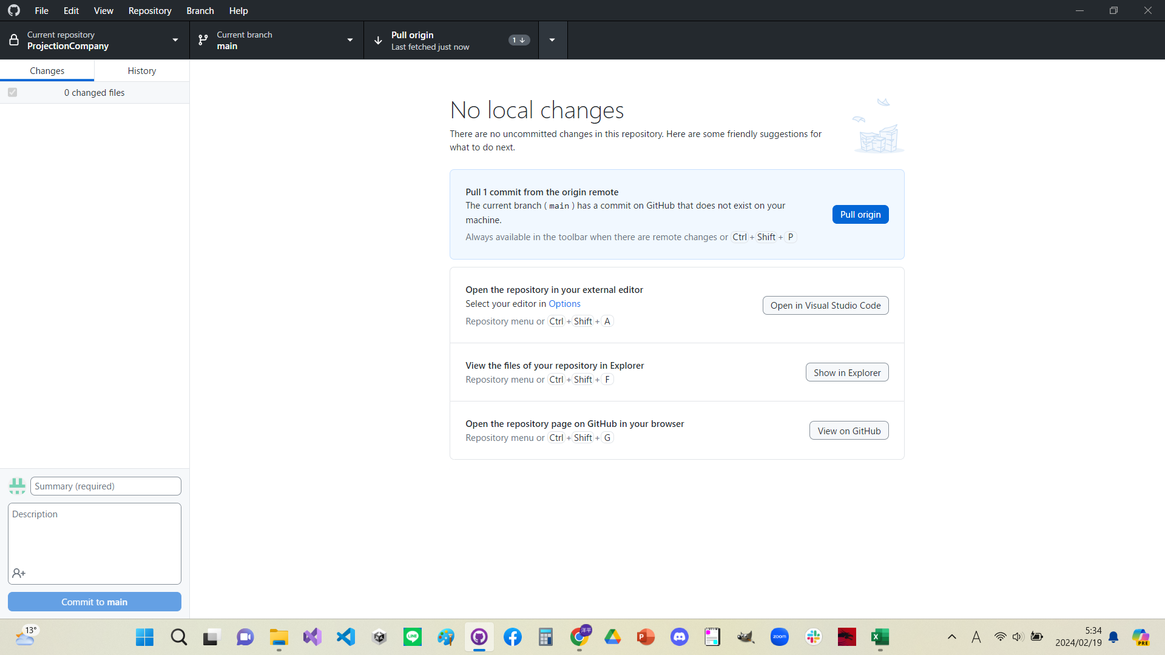

更新箇所がある場合pull originと表示されるので押す。
※押すのはどちらでもよい。
競合がなければ完了です。競合については を参照
また、自身の編集箇所がある場合にはコミットするか変更を破棄しなければならない。
※コミットについては 破棄については を参照

アップロード
アップロード
進捗の破棄

目次に戻る

アップロード
GitHubDesktopの使い方
※フォルダを作成してない場合は先に作成してください |  | 参照 : | フォルダの作成

 | Github進捗をアップロードする

画面の説明
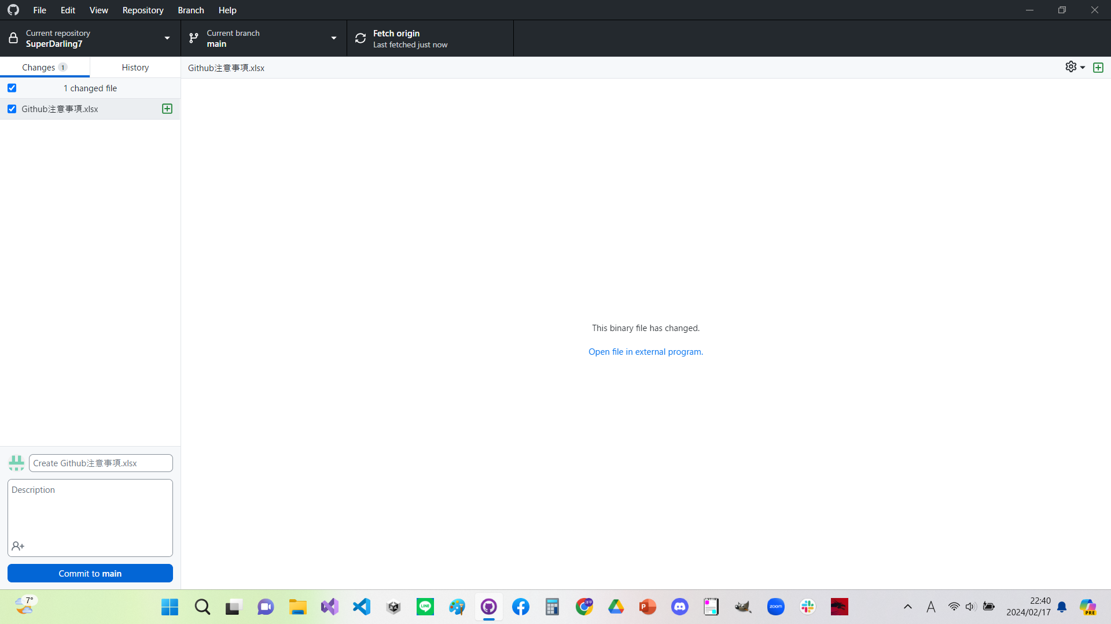
変更点がある場合ここに表示される
※もし変更を加えたのに表示されない場合は
編集するファイルを間違えている可能性があります。
更新の概要(タイトル)をここに記述する
※この欄の記述は更新に必須です。
具体的な内容をここに記述する
※書かなくてもよい。
このブランチ(作業場)で作業していたのでこのブランチが更新される

タイトル欄を記入後、Commit to (ブランチ名)のボタンを押す

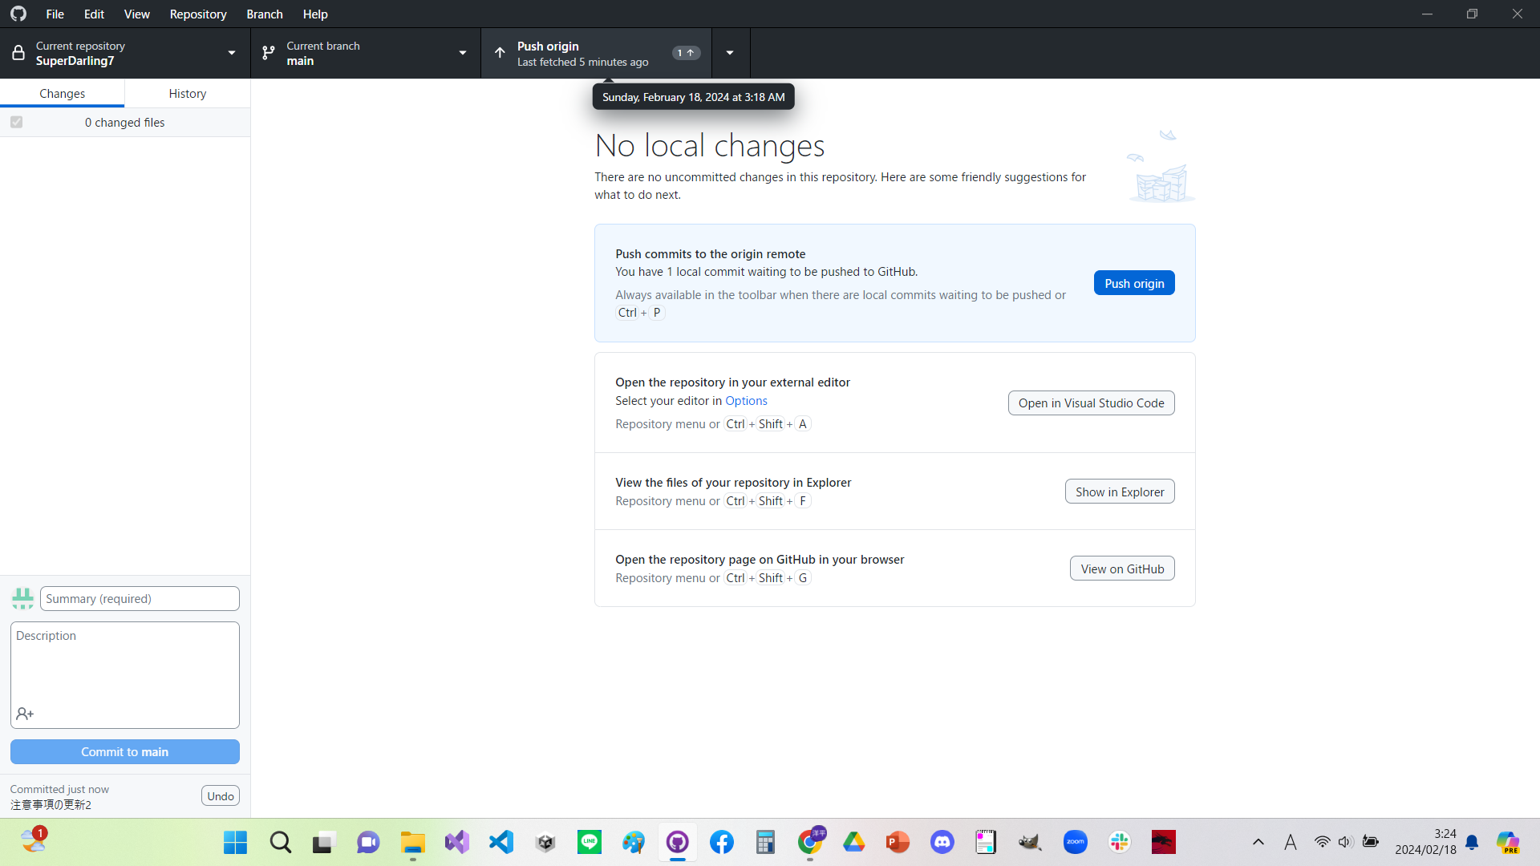

※ここから今までのアップロード履歴を確認できる。
また各履歴の箇所までデータを巻き戻す事もできる。

コミット後、Pushを押すことでデータがアップロードされる。
※押すのはどちらでもよい。
※また、このブランチを複数人が編集していて、かつ同じ箇所を変更していた場合、どちらかの変更しか適応できない。(競合)
競合箇所があった場合その一覧が出るので、ブランチ上の変更と自分の変更のどちらを優先するのか選ぶ必要がある。どちらかを優先した場合、優先されなかった側の変更は消えるので競合箇所があった場合はGithub外に一旦バックアップを取っておくことを推奨する。
また競合対策の為、極力ブランチや作業フォルダ等は分けて作業するのが望ましい。

目次に戻る

進捗の破棄
GitHubDesktopの使い方
※フォルダを作成してない場合は先に作成してください |  | 参照 : | フォルダの作成

 | 進捗の破棄

更新の一部を破棄したい場合
更新の全てを破棄したい場合

破棄したい項目を選択し右クリックDiscard changesを選択する

Change filesを右クリックし
Discard all changesを選択する

破棄内容が表示される

破棄しても問題なければ
Discard changesを押す
※破棄された内容は戻せません。
また、Discardchangesを押したタイミングでデータが破棄されるので、バックアップを取りたい場合は事前に行ってください。

目次に戻る

以前の更新状態に戻す
GitHubDesktopの使い方
※フォルダを作成してない場合は先に作成してください |  | 参照 : | フォルダの作成

 | 履歴から以前の更新状態に戻す
目次に戻る
1.
手順の説明

１．Historyから戻したい履歴を選択し右クリック
Copy SHA で履歴のパスを取得する。

2.

２．RepositoryのOpen in Command Pronptを選択する

3.黒い画面にパスが表示されるので(下図だとSuperDarling7>まで)それに続いて
git reset --hard (Copy SHAでコピーしたパス)を入力しEnterキーを押す

3.

4.特に問題が無ければまたパスが表示されるので、次にgit push -f originを入力

4.

5.下図の様に特にエラーが無ければ完了です。

5.

